แผนภูมิ1 รายได้รวมตามวัน
รายได้รวมตามวัน

วันที่ธุรกรรม | รายได้รวม
2025-04-01 | 9859.093
2025-04-02 | 8251.95
2025-04-03 | 7812.609
2025-04-04 | 7884.467
2025-04-05 | 6934.767
2025-04-06 | 8236.826
2025-04-07 | 8692.966
2025-04-08 | 7795.751
2025-04-09 | 7726.39
2025-04-10 | 9008.249
2025-04-11 | 7855.007
2025-04-12 | 8174.055
2025-04-13 | 7816.601
2025-04-14 | 10158.041
2025-04-15 | 6620.793
2025-04-16 | 9572.7
2025-04-17 | 7351.543
2025-04-18 | 9512.232
2025-04-19 | 9186.955
2025-04-20 | 9084.98
2025-04-21 | 8861.533
2025-04-22 | 9094.213
2025-04-23 | 6547.838
2025-04-24 | 9276.805
2025-04-25 | 7871.611
2025-04-26 | 6729.592
2025-04-27 | 9996.332
2025-04-28 | 8736.314
2025-04-29 | 9138.551
2025-04-30 | 7793.197

การวิเคราะห์แนวโน้มรายได้โดยรวม
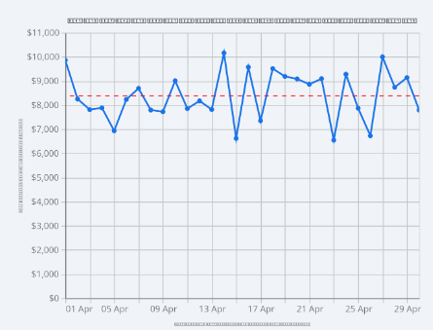

ต่อไปนี้คือผลการวิเคราะห์ข้อมูลจากบันทึกการสนทนาของ Gemini:
1. แนวโน้มรายได้ผันผวนอย่างมาก มีจุดสูงสุดและจุดต่ำสุดที่ชัดเจน - รายได้รายวันผันผวนอย่างมากระหว่างวันที่มีรายได้สูงสุดและต่ำสุด บ่งชี้ถึงประสิทธิภาพการขายที่ไม่คงที่ - รายได้สูงสุด: 14 เมษายน 2568 สูงถึง 10,158 บาท สูงกว่าค่าเฉลี่ยอย่างมาก - รายได้ต่ำสุด: 23 เมษายน 2568 เพียง 6,547 บาท - ครึ่งแรกของเดือน: รายได้ดีขึ้น มีหลายวันที่ทำรายได้เกิน 9,000,000 บาท - ครึ่งหลังของเดือน: รายได้มีแนวโน้มลดลง โดยเฉพาะหลังวันที่ 20 บ่งชี้ถึงความจำเป็นในการใช้กลยุทธ์กระตุ้นความต้องการในช่วงกลางและปลายเดือน 2. แนวโน้มการซื้อสินค้าตามวันในสัปดาห์ - การวิเคราะห์รายได้เฉลี่ยรายวันแสดงให้เห็นถึงรูปแบบที่ชัดเจนในพฤติกรรมการซื้อสินค้า - ยอดขายสูงสุด: วันจันทร์ เฉลี่ย 9,112 บาท บ่งชี้ถึงความต้องการซื้อสินค้าที่แข็งแกร่งในช่วงต้นสัปดาห์ - ยอดขายต่ำสุด: วันเสาร์ เฉลี่ย 7,756 บาท ต่ำกว่าที่คาดการณ์ไว้สำหรับช่วงสุดสัปดาห์ - วันที่มียอดขายดีที่สุด: วันอังคาร วันพฤหัสบดี และวันอาทิตย์ โดยมียอดขายสูงกว่าค่าเฉลี่ยรายเดือนทุกวัน

